问题
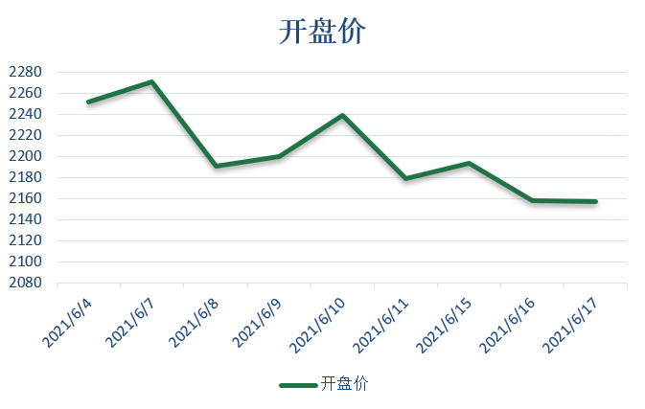
 |  | 课后小练习

任务：
 | 根据数据表中AB两列数据创建图表。
 | 要求：引用全部数据生成图表，数据增加后图表数据源可以自动更新，重新抓取全部数据。
 | 完成效果见下图。

答案
日期 | 开盘价 |  |  | 2021-06-18 | 2090.94
2021-06-04 | 2251.5 | 数据1公式： | =OFFSET($A$1,1,0,COUNTA($A:$A)-1,1) | 2021-06-21 | 2081.64
2021-06-07 | 2271 | 数据2公式： | =OFFSET($B$1,1,0,COUNTA($B:$B)-1,1) | 2021-06-22 | 2074.97
 | 开盘价
2021-06-04 | 2251.5
2021-06-07 | 2271
2021-06-08 | 2191
2021-06-09 | 2199.5
2021-06-10 | 2238.48
2021-06-11 | 2178.81
2021-06-15 | 2193
2021-06-16 | 2158
2021-06-17 | 2156.91
2021-06-08 | 2191 |  |  | 2021-06-23 | 2038
2021-06-09 | 2199.5 |  |  | 2021-06-24 | 2068.05
2021-06-10 | 2238.48 |  |  | 2021-06-25 | 2092
2021-06-11 | 2178.81 |  |  | 2021-06-28 | 2103.01
2021-06-15 | 2193 |  |  | 2021-06-29 | 2062
2021-06-16 | 2158 |  |  | 2021-06-30 | 2056.7
2021-06-17 | 2156.91 |  |  | 2021-07-01 | 2105

